关系图
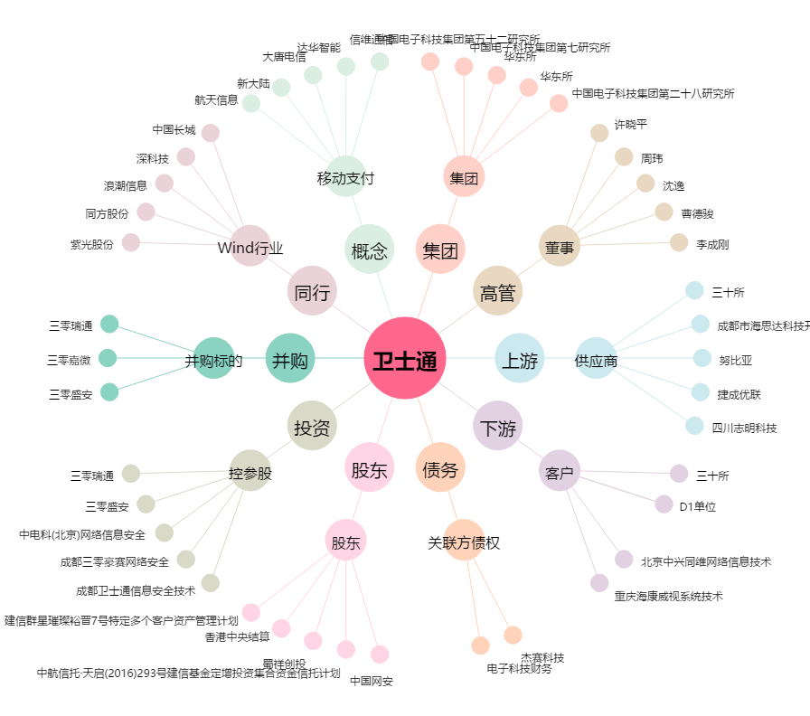
卫士通[002268.SZ] - 关系概览图

